E-Rモデル エンティティ一覧
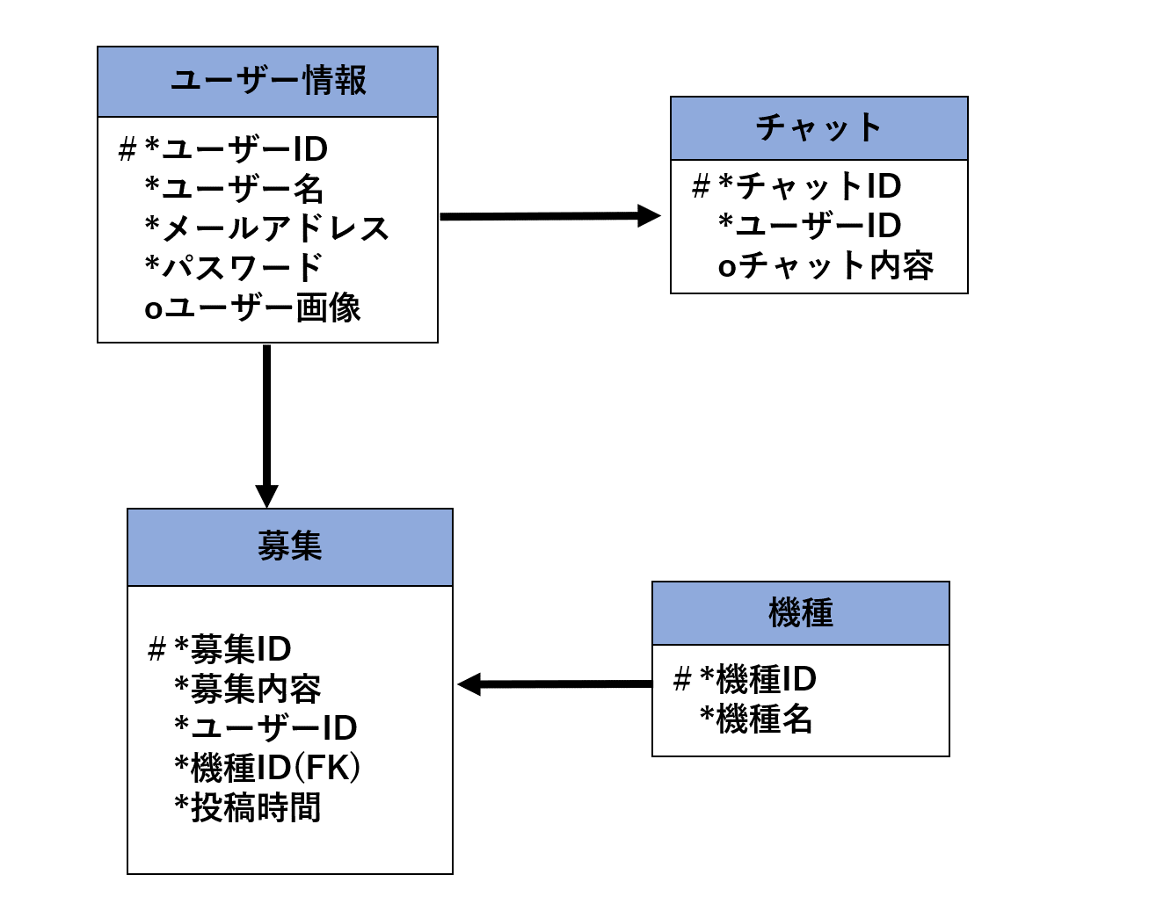
E-R図
システム名 |  | コミュニケーションシステム |  | 作成者 | 市耒
工程名 |  | システム設計 |  | 作成日付 | 2023-05-24
ドキュメント名 |  | コミュニケーションシステム データベース設計書 |  | バージョン | v1.0
E-R図ID |  | ER001 |  | 更新者
概要 |  | コミュニケーションシステムにおけるデータモデルを示す |  | 更新日付

エンティティ一覧
No. | 論理エンティティ名 | 物理エンティティ名 | エンティティ種別 | 定義
1 | ユーザー情報 | User_Information | マスター | 利用者情報を定義
2 | 機種 | model | マスター | 機種別情報を定義
3 | 募集 | recruiting | マスター | 募集情報を定義
4 | チャット | chat | イベント | チャット情報を定義

E-Rモデル図

